상품제안서
내츄럴 볼륨 보온보냉백 | 상품코드: F14241

 |  |  |  |  |  |  | 02-412-0044 | www.easy1.co.kr
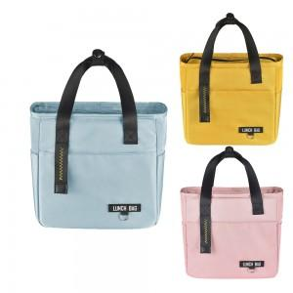

【상세/제작정보】

【인쇄/포장옵션】 | 실크 / OPP(비닐)

【공급단가】 | 수량 | 100~ | 300~ | 500~ | 1,000~ | 2,000~
*VAT별도 | M사이즈 | 10,120원 | 9,750원 | 9,370원 | 9,000원 | 8,770원
 | L사이즈 | 11,470원 | 11,050원 | 10,620원 | 10,200원 | 9,940원

【상품 URL】 | https://dev.easy1.co.kr:443/src/goods_detail.php?gdno=14241

